상품제안서
정사각 컬러메모잇(주문제작형) | 상품코드: F02671

 |  |  |  |  |  |  | 02-412-0044 | www.easy1.co.kr
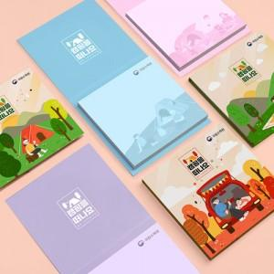 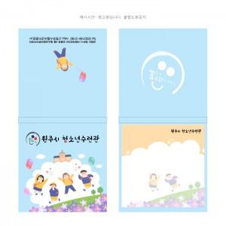

【상세/제작정보】 | 나만의 디자인을 컬러메모잇과 함께

【인쇄/포장옵션】 | 풀칼라 / OPP(비닐)

【공급단가】 | 수량 | 1,000~ | 2,000~ | 3,000~ | 5,000~ | 10,000~
*VAT별도 | 20매 | 570원 | 550원 | 530원 | 510원 | 490원
 | 30매 | 630원 | 600원 | 580원 | 560원 | 540원
 | 50매 | 750원 | 720원 | 700원 | 670원 | 650원

【상품 URL】 | http://www.easy1.co.kr/src/goods_detail.php?gdno=2671

